Taul2
 | 351.217 | 37.3 | 1.314 | 346.531
 | 354 | -300 | -8 | 343

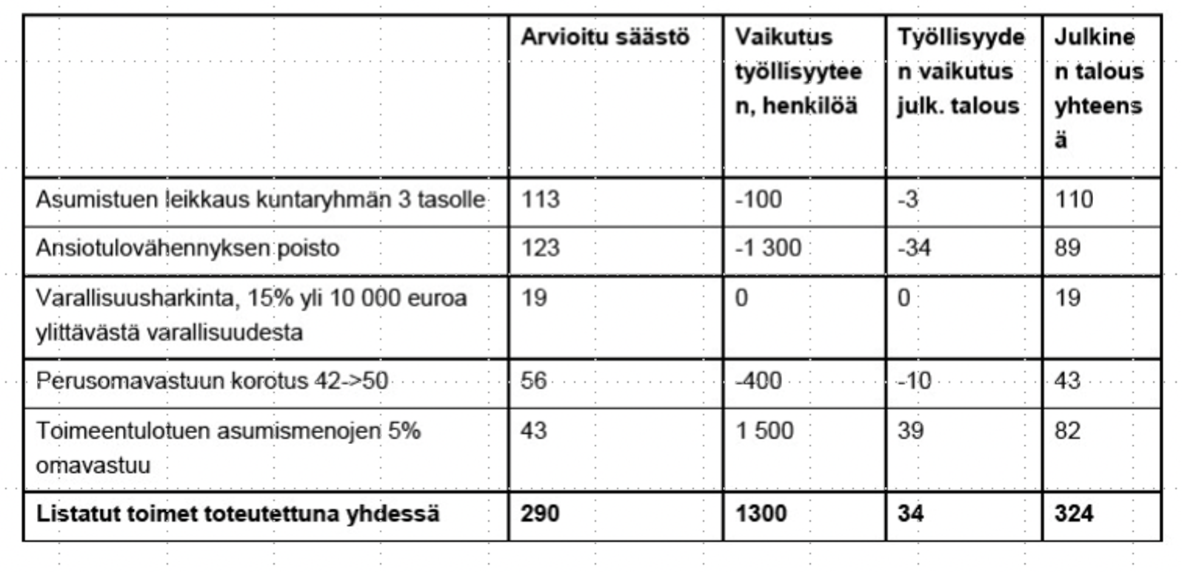
 | Arvioitu säästö | vaikutus työllisyyteen, henkilöä | Työllisyyden vaikutus julk. talous | Julkinen talous yhteensä
Asumistuen leikkaus kuntaryhmän 3 tasolle | 113 | -100 | -3 | 110
Ansiotulovähennyksen poisto | 123 | -1300 | -34 | 89
Varallisuusharkinta, 15% yli 10 000 euron ylittävästä varallisuudesta | 19 | 0 | 0 | 19
Perusomavastuun korotus 42->50 | 56 | -400 | -10 | 43 | 151 | -44 | 198
Toimeentulotuen asumismenojen 5% omavastuu | 43 | 1500 | 39 | 82
Listan toimen toteutettuna yhdessä | 290 | 1300 | 34 | 324

Sarake1 | Arvioitu säästö | vaikutus työllisyyteen, henkilöä | Työllisyyden vaikutus julk. talous | Julkinen talous yhteensä
Asumistuen leikkaus kuntaryhmän 3 tasolle | 113 | -100 | -3 | 110
Ansiotulovähennyksen poisto | 71 | -753 | -20 | 52
Varallisuusharkinta, 30% yli 10 000 euron ylittävästä varallisuudesta | 38 | 0 | 0 | 38
Perusomavastuun korotus 42->55 | 86 | -610 | -15 | 65 | 155 | -35 | 195
Toimeentulotuen asumismenojen 5% omavastuu | 43 | 1500 | 39 | 82
Listan toimen toteutettuna yhdessä | 287 | ~1700 | 43 | 328

 |  | 1.1904761905 | 0.19047619048
 |  | 1.1 | 0.1 | 29.4

 | 287.217 | 1637.3 | 43.314 | 327.531
 |  | 38 |  |  | -300 | 37.3

